Лист 1
Прайс-лист
МИР ПРЯЖИ

В валюте: руб. (курс 1).
Цены указаны на 07.08.2020

№ | Номенклатура/ Характеристика номенклатуры | Описание | Изображение | Артикул | Цена | Ед. | Остаток | Ссылка на сайт
 | Акрил №12, пряжа для ручного вязания | Акрил №12, пряжа для ручного вязания, акрил 100%, 50 гр/235 м |  | АРЕОЛА | 320.00 |  |  | Изображение
 | Акрил №12, пряжа для ручного вязания (беж.льняной) |  | 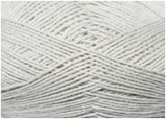 |  | 320.00 | упак | 5 | Изображение
 | Акрил №12, пряжа для ручного вязания (брусника) |  | 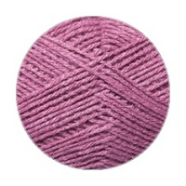 |  | 320.00 | упак | 10 | Изображение
 | Акрил №12, пряжа для ручного вязания (василек) |  | 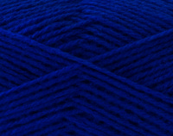 |  | 320.00 | упак | 29 | Изображение
 | Акрил №12, пряжа для ручного вязания (весна) |  | 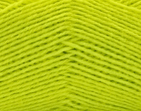 |  | 320.00 | упак | 25 | Изображение
 | Акрил №12, пряжа для ручного вязания (водопад) |  | 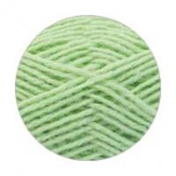 |  | 320.00 | упак | 18 | Изображение
 | Акрил №12, пряжа для ручного вязания (габардин) |  | 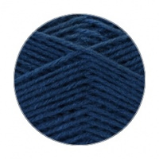 |  | 320.00 | упак | 6 | Изображение
 | Акрил №12, пряжа для ручного вязания (лагуна) |  | 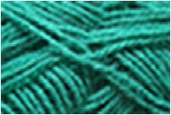 |  | 320.00 | упак | 27 | Изображение
 | Акрил №12, пряжа для ручного вязания (лиловый) |  |  |  | 320.00 | упак | 10 | Изображение
 | Акрил №12, пряжа для ручного вязания (малинов.красный) |  |  |  | 320.00 | упак | 16 | Изображение
 | Акрил №12, пряжа для ручного вязания (матр.синий) |  | 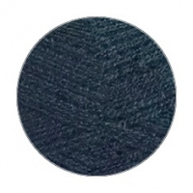 |  | 320.00 | упак | 18 | Изображение
 | Акрил №12, пряжа для ручного вязания (облепиха) |  | 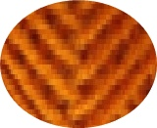 |  | 320.00 | упак | 12 | Изображение
 | Акрил №12, пряжа для ручного вязания (оранжевый) |  | 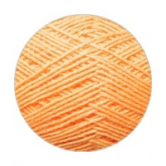 |  | 320.00 | упак | 30 | Изображение
 | Акрил №12, пряжа для ручного вязания (перванш) |  |  |  | 320.00 | упак | 23 | Изображение
 | Акрил №12, пряжа для ручного вязания (перламутровый) |  |  |  | 320.00 | упак | 1 | Изображение
 | Акрил №12, пряжа для ручного вязания (пион) |  |  |  | 320.00 | упак | 29 | Изображение
 | Акрил №12, пряжа для ручного вязания (подсолнух) |  |  |  | 320.00 | упак | 21 | Изображение
 | Акрил №12, пряжа для ручного вязания (рашель) |  | 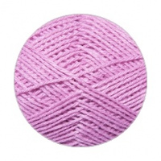 |  | 320.00 | упак | 7 | Изображение
 | Акрил №12, пряжа для ручного вязания (св.бордовый) |  | 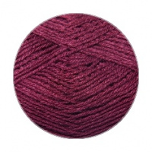 |  | 320.00 | упак | 26 | Изображение
 | Акрил №12, пряжа для ручного вязания (скарлет) |  | 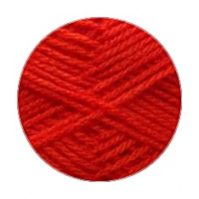 |  | 320.00 | упак | 22 | Изображение
 | Акрил №12, пряжа для ручного вязания (т.бирюзовый) |  | 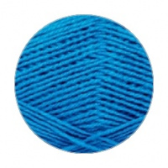 |  | 320.00 | упак | 28 | Изображение
 | Акрил №12, пряжа для ручного вязания (ультрамарин) |  | 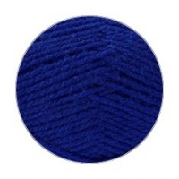 |  | 320.00 | упак | 34 | Изображение
 | Акрил №12, пряжа для ручного вязания (фламинго) |  | 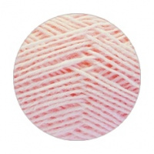 |  | 320.00 | упак | 28 | Изображение
 | Акрил №12, пряжа для ручного вязания (черный) |  | 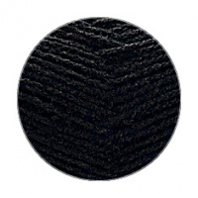 |  | 320.00 | упак | 7 | Изображение
 | Альпака №11, пряжа для ручного вязания | Альпака №11, пряжа для ручного вязания, альпака 20 %, шерсть 31%, акрил 49%, 50 гр/385 м | 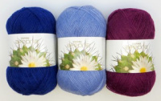 | АРЕОЛА | 670.00 |  |  | Изображение
 | Альпака №11, пряжа для ручного вязания (луна) |  | 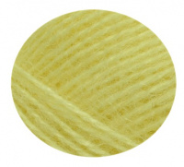 |  | 670.00 | упак | 5 | Изображение
 | Полушерсть №11, пряжа для ручного вязания | Полушерсть №11, пряжа для ручного вязания, шерсть 51%, акрил 49%, 50 гр/235 м |  | АРЕОЛА | 480.00 |  |  | Изображение
 | Полушерсть №11, пряжа для ручного вязания (авокадо) |  | 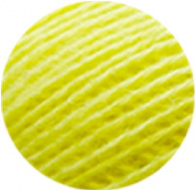 |  | 480.00 | упак | 1.9 | Изображение

